Capa

 |  |  | Legenda
 | UNIVERSIDADE FEDERAL DE GOIÁS
 | ESPECIALIZAÇÃO EM PROJETO DE ESTRUTURAS DE CONCRETO |  | 123.00 | inserir dados de entrada
 | ESTRUTURAS DE CONCRETO ARMADO I
 | PROFESSOR: | LUCIANO CAETANO | 123.00 | dados formulados
 | ALUNAS: | CARLA CHRISTIELLE VIEIRA PRAXEDES
 |  | GABRIELLA VALADÃO COSTA OLIVEIRA | 123.00 | dados formulados
 |  | PATRÍCIA LARA RODRIGUES DE ASSIS

PLANILHA DE CÁLCULO
ESFORÇOS EM LAJES RETANGULARES

– TABELA DE BARES –

Goiânia, 2017

Cálculo
 | Insira os valores de:
 | lx | 4.00 |  | m
 | ly | 6.00 |  | m |  |  |  |  | Coeficientes |  |  |  |  | Coeficientes para λINF
 | q | 6.00 |  | kN/m² |  |  |  |  | Momentos |  | Reações |  |  | Momentos |  | Reações
 |  |  |  |  |  |  |  |  | μx | 5.24 | vx | 3.27 | 2 | μx | 5.12 | vx | 3.24
 |  |  |  |  |  |  |  |  | μ'x | 11.09 | v'x | 4.79 | 3 | μ'x | 10.92 | v'x | 4.74
 | \\\\\\\\\\\\\\\\\\\\\\\\\\\\\\\ |  |  |  | Selecione: |  |  |  | μy | 2.12 | vy | 1.83 | 4 | μy | 2.19 | vy | 1.83
/////////////////////////////////// |  |  |  | /////////////////////////////////// | A quantidade de bordas engastadas na menor direção (eixo x) |  |  | 0 | μ'y | 0.00 | v'y | 0.00 | 5 | μ'y | 0.00 | v'y | 0.00

CASO
 |  |  | 6 m
 |  |  |  |  | A quantidade de bordas engastadas na maior direção (eixo y) |  |  | 1 | Esforços |  |  |  |  | Coeficientes para λSUP
 |  | 2B |  |  |  |  |  |  | Momentos [kNm] |  | Reações [kN] |  |  | Momentos |  | Reações
 |  |  |  |  |  |  |  |  | Mx | 5.03 | Rx | 7.85 |  | μx | 5.34 | vx | 3.31
 |  |  |  |  | λINF | 1.45 | Laje armada em 02 direções |  | Xx | 10.65 | R'x | 11.50 |  | μ'x | 11.23 | v'x | 4.84
 |  |  |  |  | λ | 1.50 |  |  | My | 2.04 | Ry | 4.39 |  | μy | 2.04 | vy | 1.83
 | 4 m |  |  |  | λSUP | 1.55 |  |  | Xy | 0.00 | R'y | 0.00 |  | μ'y | 0.00 | v'y | 0.00

 | \\\\\\\\\\\\\\\\\\\\\\\\\\\\\\\

$$M=μ∙\frac{ q l_{x}^{2} }{100}$$
 |  |  |  |  |  |  |  |  |  |  |  |  | Legenda |  |  | Fórmulas
 |  |  |  |  |  |  |  |  |  |  |  |  | lx | menor vão
 |  |  |  |  |  |  |  |  |  |  |  |  | ly | maior vão
$$X=μ′∙\frac{ q l_{x}^{2} }{100}$$
 |  |  |  |  |  |  |  |  |  |  |  |  | q | carga uniforme
 |  |  |  |  |  |  |  |  |  |  |  |  | M | momento positivo
$$R=v∙\frac{ q l_{x} }{10}$$
 |  |  |  |  |  |  |  |  |  |  |  |  | X | momento negativo
 |  |  |  |  |  |  |  |  |  |  |  |  | R | reação de apoio

Momentos
 | TABELA A-8 |  |  |  |  |  |  |  |  |  |  | TABELA A-9 |  |  |  |  |  |  |  |  |  |  |  |  | TABELA A-10
 | MOMENTOS FLETORES EM LAJES COM CARGA UNIFORME |  |  |  |  |  |  |  |  |  |  | MOMENTOS FLETORES EM LAJES COM CARGA UNIFORME |  |  |  |  |  |  |  |  |  |  |  |  | MOMENTOS FLETORES EM LAJES COM CARGA UNIFORME
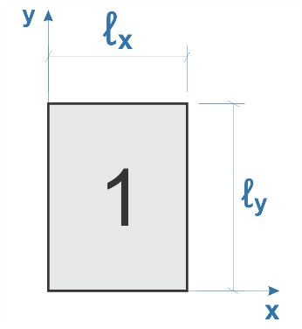
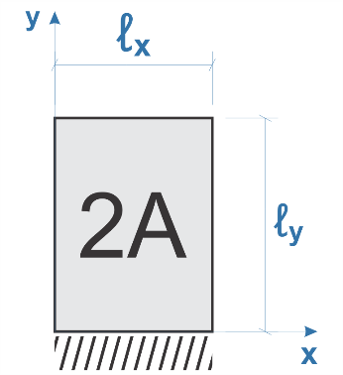
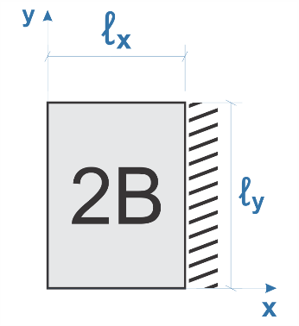
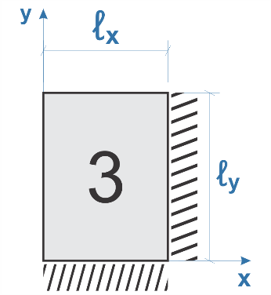
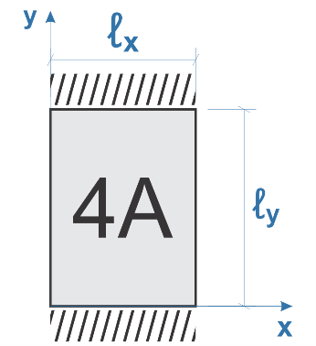
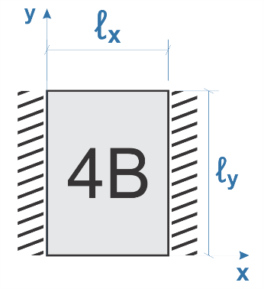
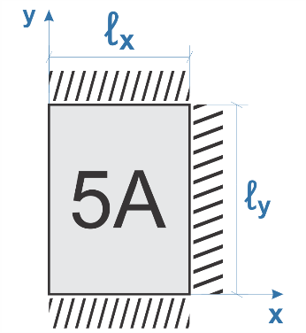
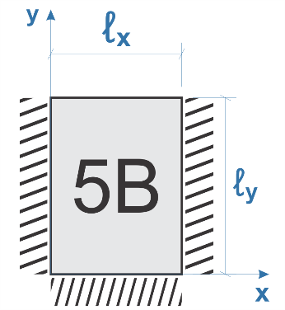
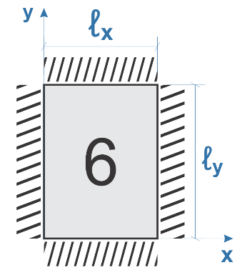

$$λ=\frac{ℓ_{x}}{ℓ_{y}}$$
$$λ=\frac{ℓ_{x}}{ℓ_{y}}$$
$$λ=\frac{ℓ_{x}}{ℓ_{y}}$$
$$λ=\frac{ℓ_{x}}{ℓ_{y}}$$
$$λ=\frac{ℓ_{x}}{ℓ_{y}}$$
$$λ=\frac{ℓ_{x}}{ℓ_{y}}$$
$$λ=\frac{ℓ_{x}}{ℓ_{y}}$$
$$λ=\frac{ℓ_{x}}{ℓ_{y}}$$
$$λ=\frac{ℓ_{x}}{ℓ_{y}}$$

λ | µx | µy | λ | µx | µy | µ'y | λ | µx | µ'x | µy | λ | µx | µ'x | µy | µ'y | λ | µx | µy | µ'y | λ | µx | µ'x | µy | λ | µx | µ'x | µy | µ'y | λ | µx | µ'x | µy | µ'y | λ | µx | µ'x | µy | µ'y
1.00 | 4.23 | 4.23 | 1.00 | 2.91 | 3.54 | 8.40 | 1.00 | 3.54 | 8.40 | 2.91 | 1.00 | 2.69 | 6.99 | 2.69 | 6.99 | 1.00 | 2.01 | 3.09 | 6.99 | 1.00 | 3.09 | 6.99 | 2.01 | 1.00 | 2.02 | 5.46 | 2.52 | 6.17 | 1.00 | 2.52 | 6.17 | 2.02 | 5.46 | 1.00 | 2.02 | 5.15 | 2.02 | 5.15
1.05 | 4.62 | 4.25 | 1.05 | 3.26 | 3.64 | 8.79 | 1.05 | 3.77 | 8.79 | 2.84 | 1.05 | 2.94 | 7.43 | 2.68 | 7.18 | 1.05 | 2.32 | 3.23 | 7.43 | 1.05 | 3.22 | 7.20 | 1.92 | 1.05 | 2.27 | 5.98 | 2.56 | 6.46 | 1.05 | 2.70 | 6.47 | 1.97 | 5.56 | 1.05 | 2.22 | 5.50 | 2.00 | 5.29
1.10 | 5.00 | 4.27 | 1.10 | 3.61 | 3.74 | 9.18 | 1.10 | 3.99 | 9.17 | 2.76 | 1.10 | 3.19 | 7.87 | 2.67 | 7.36 | 1.10 | 2.63 | 3.36 | 7.87 | 1.10 | 3.35 | 7.41 | 1.83 | 1.10 | 2.52 | 6.50 | 2.60 | 6.75 | 1.10 | 2.87 | 6.76 | 1.91 | 5.65 | 1.10 | 2.42 | 5.85 | 1.98 | 5.43
1.15 | 5.38 | 4.25 | 1.15 | 3.98 | 3.80 | 9.53 | 1.15 | 4.19 | 9.49 | 2.68 | 1.15 | 3.42 | 8.28 | 2.65 | 7.50 | 1.15 | 2.93 | 3.46 | 8.26 | 1.15 | 3.46 | 7.56 | 1.73 | 1.15 | 2.76 | 7.11 | 2.63 | 6.97 | 1.15 | 3.02 | 6.99 | 1.84 | 5.70 | 1.15 | 2.65 | 6.14 | 1.94 | 5.51
1.20 | 5.75 | 4.22 | 1.20 | 4.35 | 3.86 | 9.88 | 1.20 | 4.38 | 9.80 | 2.59 | 1.20 | 3.65 | 8.69 | 2.62 | 7.63 | 1.20 | 3.22 | 3.56 | 8.65 | 1.20 | 3.57 | 7.70 | 1.63 | 1.20 | 3.00 | 7.72 | 2.65 | 7.19 | 1.20 | 3.16 | 7.22 | 1.77 | 5.75 | 1.20 | 2.87 | 6.43 | 1.89 | 5.59
1.25 | 6.10 | 4.17 | 1.25 | 4.72 | 3.89 | 10.16 | 1.25 | 4.55 | 10.06 | 2.51 | 1.25 | 3.86 | 9.03 | 2.56 | 7.72 | 1.25 | 3.63 | 3.64 | 9.03 | 1.25 | 3.66 | 7.82 | 1.56 | 1.25 | 3.23 | 8.81 | 2.64 | 7.36 | 1.25 | 3.28 | 7.40 | 1.70 | 5.75 | 1.25 | 2.97 | 6.67 | 1.83 | 5.64
1.30 | 6.44 | 4.12 | 1.30 | 5.09 | 3.92 | 10.41 | 1.30 | 4.71 | 10.32 | 2.42 | 1.30 | 4.06 | 9.37 | 2.50 | 7.81 | 1.30 | 3.99 | 3.72 | 9.33 | 1.30 | 3.74 | 7.93 | 1.49 | 1.30 | 3.45 | 8.59 | 2.61 | 7.51 | 1.30 | 3.40 | 7.57 | 1.62 | 5.76 | 1.30 | 3.06 | 6.90 | 1.77 | 5.68
1.35 | 6.77 | 4.06 | 1.35 | 5.44 | 3.93 | 10.64 | 1.35 | 4.86 | 10.54 | 2.34 | 1.35 | 4.24 | 9.65 | 2.45 | 7.88 | 1.35 | 4.34 | 3.77 | 9.69 | 1.35 | 3.80 | 8.02 | 1.41 | 1.35 | 3.66 | 8.74 | 2.57 | 7.63 | 1.35 | 3.50 | 7.70 | 1.55 | 5.75 | 1.35 | 3.19 | 7.09 | 1.71 | 5.69
1.40 | 7.10 | 4.00 | 1.40 | 5.79 | 3.94 | 10.86 | 1.40 | 5.00 | 10.75 | 2.25 | 1.40 | 4.42 | 9.93 | 2.39 | 7.94 | 1.40 | 4.69 | 3.82 | 10.00 | 1.40 | 3.86 | 8.11 | 1.33 | 1.40 | 3.86 | 8.88 | 2.53 | 7.74 | 1.40 | 3.59 | 7.82 | 1.47 | 5.74 | 1.40 | 3.32 | 7.28 | 1.65 | 5.70
1.45 | 7.41 | 3.95 | 1.45 | 6.12 | 3.91 | 11.05 | 1.45 | 5.12 | 10.92 | 2.19 | 1.45 | 4.58 | 10.17 | 2.32 | 8.00 | 1.45 | 5.03 | 3.86 | 10.25 | 1.45 | 3.91 | 8.13 | 1.26 | 1.45 | 4.05 | 9.16 | 2.48 | 7.83 | 1.45 | 3.67 | 7.91 | 1.41 | 5.73 | 1.45 | 3.43 | 7.43 | 1.57 | 5.71
1.50 | 7.72 | 3.89 | 1.50 | 6.45 | 3.88 | 11.23 | 1.50 | 5.24 | 11.09 | 2.12 | 1.50 | 4.73 | 10.41 | 2.25 | 8.06 | 1.50 | 5.37 | 3.90 | 10.49 | 1.50 | 3.96 | 8.15 | 1.19 | 1.50 | 4.23 | 9.44 | 2.43 | 7.91 | 1.50 | 3.74 | 8.00 | 1.35 | 5.72 | 1.50 | 3.53 | 7.57 | 1.49 | 5.72
1.55 | 7.99 | 3.82 | 1.55 | 6.76 | 3.85 | 11.39 | 1.55 | 5.34 | 11.23 | 2.04 | 1.55 | 4.86 | 10.62 | 2.16 | 8.09 | 1.55 | 5.70 | 3.90 | 10.70 | 1.55 | 4.00 | 8.20 | 1.14 | 1.55 | 4.39 | 9.68 | 2.39 | 7.98 | 1.55 | 3.80 | 8.07 | 1.29 | 5.69 | 1.55 | 3.61 | 7.68 | 1.43 | 5.72
1.60 | 8.26 | 3.74 | 1.60 | 7.07 | 3.81 | 11.55 | 1.60 | 5.44 | 11.36 | 1.95 | 1.60 | 4.99 | 10.82 | 2.07 | 8.12 | 1.60 | 6.03 | 3.89 | 10.91 | 1.60 | 4.04 | 8.25 | 1.08 | 1.60 | 4.55 | 9.91 | 2.34 | 8.02 | 1.60 | 3.86 | 8.14 | 1.23 | 5.66 | 1.60 | 3.69 | 7.79 | 1.36 | 5.72
1.65 | 8.50 | 3.66 | 1.65 | 7.28 | 3.78 | 11.67 | 1.65 | 5.53 | 11.48 | 1.87 | 1.65 | 5.10 | 10.99 | 1.99 | 8.14 | 1.65 | 6.35 | 3.85 | 11.08 | 1.65 | 4.07 | 8.28 | 1.03 | 1.65 | 4.70 | 10.13 | 2.28 | 8.03 | 1.65 | 3.91 | 8.20 | 1.18 | 5.62 | 1.65 | 3.76 | 7.88 | 1.29 | 5.72
1.70 | 8.74 | 3.58 | 1.70 | 7.49 | 3.74 | 11.79 | 1.70 | 5.61 | 11.60 | 1.79 | 1.70 | 5.21 | 11.16 | 1.91 | 8.15 | 1.70 | 6.67 | 3.81 | 11.24 | 1.70 | 4.10 | 8.30 | 0.98 | 1.70 | 4.84 | 10.34 | 2.22 | 8.10 | 1.70 | 3.95 | 8.25 | 1.13 | 5.58 | 1.70 | 3.83 | 7.97 | 1.21 | 5.72
1.75 | 8.95 | 3.53 | 1.75 | 7.53 | 3.69 | 11.88 | 1.75 | 5.68 | 11.72 | 1.74 | 1.75 | 5.31 | 11.30 | 1.85 | 8.16 | 1.75 | 6.97 | 3.79 | 11.39 | 1.75 | 4.12 | 8.31 | 0.95 | 1.75 | 4.97 | 10.53 | 2.15 | 8.13 | 1.75 | 3.99 | 8.30 | 1.07 | 5.56 | 1.75 | 3.88 | 8.05 | 1.17 | 5.72
1.80 | 9.16 | 3.47 | 1.80 | 7.56 | 3.63 | 11.96 | 1.80 | 5.75 | 11.84 | 1.68 | 1.80 | 5.40 | 11.43 | 1.78 | 8.17 | 1.80 | 7.27 | 3.76 | 11.53 | 1.80 | 4.14 | 8.32 | 0.91 | 1.80 | 5.10 | 10.71 | 2.08 | 8.17 | 1.80 | 4.02 | 8.34 | 1.00 | 5.54 | 1.80 | 3.92 | 8.12 | 1.13 | 5.72
1.85 | 9.35 | 3.38 | 1.85 | 8.10 | 3.58 | 12.05 | 1.85 | 5.81 | 11.94 | 1.67 | 1.85 | 5.48 | 11.55 | 1.72 | 8.17 | 1.85 | 7.55 | 3.72 | 11.65 | 1.85 | 4.15 | 8.33 | 0.87 | 1.85 | 5.20 | 10.88 | 2.02 | 8.16 | 1.85 | 4.05 | 8.38 | 0.97 | 5.55 | 1.85 | 3.96 | 8.18 | 1.07 | 5.72
1.90 | 9.54 | 3.29 | 1.90 | 8.63 | 3.53 | 12.14 | 1.90 | 5.86 | 12.03 | 1.59 | 1.90 | 5.56 | 11.67 | 1.66 | 8.18 | 1.90 | 7.82 | 3.67 | 11.77 | 1.90 | 4.16 | 8.33 | 0.83 | 1.90 | 5.30 | 11.04 | 1.96 | 8.14 | 1.90 | 4.08 | 8.42 | 0.94 | 5.56 | 1.90 | 3.99 | 8.24 | 1.01 | 5.72
1.95 | 9.73 | 3.23 | 1.95 | 8.86 | 3.45 | 12.17 | 1.95 | 5.90 | 12.08 | 1.54 | 1.95 | 5.63 | 11.78 | 1.63 | 8.19 | 1.95 | 8.09 | 3.60 | 11.83 | 1.95 | 4.16 | 8.33 | 0.80 | 1.95 | 5.40 | 11.20 | 1.88 | 8.13 | 1.95 | 4.10 | 8.45 | 0.91 | 5.60 | 1.95 | 4.02 | 8.29 | 0.99 | 5.72
2.00 | 9.91 | 3.16 | 2.00 | 9.08 | 3.36 | 12.20 | 2.00 | 5.94 | 12.13 | 1.48 | 2.00 | 5.70 | 11.89 | 1.60 | 8.20 | 2.00 | 8.35 | 3.52 | 11.88 | 2.00 | 4.17 | 8.33 | 0.76 | 2.00 | 5.50 | 11.35 | 1.80 | 8.12 | 2.00 | 4.12 | 8.47 | 0.88 | 5.64 | 2.00 | 4.05 | 8.33 | 0.96 | 5.72
> 2,00 | 12.50 | 3.16 | > 2,00 | 12.50 | 3.36 | 12.20 | > 2,00 | 7.03 | 12.50 | 1.48 | > 2,00 | 7.03 | 12.50 | 1.60 | 8.20 | > 2,00 | 12.50 | 3.52 | 11.88 | > 2,00 | 4.17 | 8.33 | 0.76 | > 2,00 | 7.03 | 12.50 | 1.80 | 8.12 | > 2,00 | 4.17 | 8.33 | 0.88 | 5.64 | > 2,00 | 4.17 | 8.33 | 0.96 | 5.72

 |  |  |  |  |  |  |  |  |  |  |  |  |  |  |  |  |  |  |  |  |  |  |  |  |  |  |  |  |  |  |  |  |  | λ | μx | μ'x | μy | μ'y
 |  |  |  |  |  |  |  |  |  |  |  |  |  |  |  |  |  |  |  |  |  |  |  |  |  |  |  |  |  |  |  |  |  | 1.50 | 5.24 | 11.09 | 2.12 | 0.00

Reações
 | TABELA A-5 |  |  |  |  |  |  |  |  |  |  | TABELA A-6 |  |  |  |  |  |  |  |  |  |  | TABELA A-7
 | REAÇOES DE APOIO EM LAJES COM CARGA UNIFORME |  |  |  |  |  |  |  |  |  |  | REAÇOES DE APOIO EM LAJES COM CARGA UNIFORME |  |  |  |  |  |  |  |  |  |  | REAÇOES DE APOIO EM LAJES COM CARGA UNIFORME

$$λ=\frac{ℓ_{x}}{ℓ_{y}}$$
$$λ=\frac{ℓ_{x}}{ℓ_{y}}$$
$$λ=\frac{ℓ_{x}}{ℓ_{y}}$$
$$λ=\frac{ℓ_{x}}{ℓ_{y}}$$
$$λ=\frac{ℓ_{x}}{ℓ_{y}}$$
$$λ=\frac{ℓ_{x}}{ℓ_{y}}$$
$$λ=\frac{ℓ_{x}}{ℓ_{y}}$$
$$λ=\frac{ℓ_{x}}{ℓ_{y}}$$
$$λ=\frac{ℓ_{x}}{ℓ_{y}}$$

λ | νx | νy | λ | νx | νy | ν'y | λ | νx | v'x | νy | λ | νx | v'x | νy | ν'y | λ | νx | ν'y | λ | v'x | νy | λ | νx | v'x | ν'y | λ | v'x | νy | ν'y | λ | v'x | ν'y
1.00 | 2.50 | 2.50 | 1.00 | 1.83 | 2.75 | 4.02 | 1.00 | 2.75 | 4.02 | 1.83 | 1.00 | 2.17 | 3.17 | 2.17 | 3.17 | 1.00 | 1.44 | 3.56 | 1.00 | 3.56 | 1.44 | 1.00 | 1.71 | 2.50 | 3.03 | 1.00 | 3.03 | 1.71 | 2.50 | 1.00 | 2.50 | 2.50
1.05 | 2.62 | 2.50 | 1.05 | 1.92 | 2.80 | 4.10 | 1.05 | 2.82 | 4.13 | 1.83 | 1.05 | 2.27 | 3.32 | 2.17 | 3.17 | 1.05 | 1.52 | 3.66 | 1.05 | 3.63 | 1.44 | 1.05 | 1.79 | 2.63 | 3.08 | 1.05 | 3.12 | 1.71 | 2.50 | 1.05 | 2.62 | 2.50
1.10 | 2.73 | 2.50 | 1.10 | 2.01 | 2.85 | 4.17 | 1.10 | 2.89 | 4.23 | 1.83 | 1.10 | 2.36 | 3.46 | 2.17 | 3.17 | 1.10 | 1.59 | 3.75 | 1.10 | 3.69 | 1.44 | 1.10 | 1.88 | 2.75 | 3.11 | 1.10 | 3.21 | 1.71 | 2.50 | 1.10 | 2.73 | 2.50
1.15 | 2.83 | 2.50 | 1.15 | 2.10 | 2.88 | 4.22 | 1.15 | 2.95 | 4.32 | 1.83 | 1.15 | 2.45 | 3.58 | 2.17 | 3.17 | 1.15 | 1.66 | 3.84 | 1.15 | 3.74 | 1.44 | 1.15 | 1.96 | 2.88 | 3.14 | 1.15 | 3.29 | 1.71 | 2.50 | 1.15 | 2.83 | 2.50
1.20 | 2.92 | 2.50 | 1.20 | 2.20 | 2.91 | 4.27 | 1.20 | 3.01 | 4.41 | 1.83 | 1.20 | 2.53 | 3.70 | 2.17 | 3.17 | 1.20 | 1.73 | 3.92 | 1.20 | 3.80 | 1.44 | 1.20 | 2.05 | 3.00 | 3.16 | 1.20 | 3.36 | 1.71 | 2.50 | 1.20 | 2.92 | 2.50
1.25 | 3.00 | 2.50 | 1.25 | 2.29 | 2.94 | 4.30 | 1.25 | 3.06 | 4.48 | 1.83 | 1.25 | 2.60 | 3.80 | 2.17 | 3.17 | 1.25 | 1.80 | 3.99 | 1.25 | 3.85 | 1.44 | 1.25 | 2.13 | 3.13 | 3.17 | 1.25 | 3.42 | 1.71 | 2.50 | 1.25 | 3.00 | 2.50
1.30 | 3.08 | 2.50 | 1.30 | 2.38 | 2.95 | 4.32 | 1.30 | 3.11 | 4.55 | 1.83 | 1.30 | 2.63 | 3.90 | 2.17 | 3.17 | 1.30 | 1.88 | 4.06 | 1.30 | 3.89 | 1.44 | 1.30 | 2.22 | 3.25 | 3.17 | 1.30 | 3.48 | 1.71 | 2.50 | 1.30 | 3.08 | 2.50
1.35 | 3.15 | 2.50 | 1.35 | 2.47 | 2.96 | 4.33 | 1.35 | 3.16 | 4.62 | 1.83 | 1.35 | 2.73 | 3.99 | 2.17 | 3.17 | 1.35 | 1.95 | 4.12 | 1.35 | 3.93 | 1.44 | 1.35 | 2.30 | 3.36 | 3.17 | 1.35 | 3.54 | 1.71 | 2.50 | 1.35 | 3.15 | 2.50
1.40 | 3.21 | 2.50 | 1.40 | 2.56 | 2.96 | 4.33 | 1.40 | 3.20 | 4.68 | 1.83 | 1.40 | 2.78 | 4.08 | 2.17 | 3.17 | 1.40 | 2.02 | 4.17 | 1.40 | 3.97 | 1.44 | 1.40 | 2.37 | 3.47 | 3.17 | 1.40 | 3.59 | 1.71 | 2.50 | 1.40 | 3.21 | 2.50
1.45 | 3.28 | 2.50 | 1.45 | 2.64 | 2.96 | 4.33 | 1.45 | 3.24 | 4.74 | 1.83 | 1.45 | 2.84 | 4.15 | 2.17 | 3.17 | 1.45 | 2.09 | 4.22 | 1.45 | 4.00 | 1.44 | 1.45 | 2.44 | 3.57 | 3.17 | 1.45 | 3.64 | 1.71 | 2.50 | 1.45 | 3.28 | 2.50
1.50 | 3.33 | 2.50 | 1.50 | 2.72 | 2.96 | 4.33 | 1.50 | 3.27 | 4.79 | 1.83 | 1.50 | 2.89 | 4.23 | 2.17 | 3.17 | 1.50 | 2.17 | 4.25 | 1.50 | 4.04 | 1.44 | 1.50 | 2.50 | 3.66 | 3.17 | 1.50 | 3.69 | 1.71 | 2.50 | 1.50 | 3.33 | 2.50
1.55 | 3.39 | 2.50 | 1.55 | 2.80 | 2.96 | 4.33 | 1.55 | 3.31 | 4.84 | 1.83 | 1.55 | 2.93 | 4.29 | 2.17 | 3.17 | 1.55 | 2.24 | 4.28 | 1.55 | 4.07 | 1.44 | 1.55 | 2.56 | 3.75 | 3.17 | 1.55 | 3.73 | 1.71 | 2.50 | 1.55 | 3.39 | 2.50
1.60 | 3.44 | 2.50 | 1.60 | 2.87 | 2.96 | 4.33 | 1.60 | 3.34 | 4.89 | 1.83 | 1.60 | 2.98 | 4.36 | 2.17 | 3.17 | 1.60 | 2.31 | 4.30 | 1.60 | 4.10 | 1.44 | 1.60 | 2.61 | 3.83 | 3.17 | 1.60 | 3.77 | 1.71 | 2.50 | 1.60 | 3.44 | 2.50
1.65 | 3.48 | 2.50 | 1.65 | 2.93 | 2.96 | 4.33 | 1.65 | 3.37 | 4.93 | 1.83 | 1.65 | 3.02 | 4.42 | 2.17 | 3.17 | 1.65 | 2.38 | 4.32 | 1.65 | 4.13 | 1.44 | 1.65 | 2.67 | 3.90 | 3.17 | 1.65 | 3.81 | 1.71 | 2.50 | 1.65 | 3.48 | 2.50
1.70 | 3.53 | 2.50 | 1.70 | 2.99 | 2.96 | 4.33 | 1.70 | 3.40 | 4.97 | 1.83 | 1.70 | 3.06 | 4.48 | 2.17 | 3.17 | 1.70 | 2.45 | 4.33 | 1.70 | 4.15 | 1.44 | 1.70 | 2.72 | 3.98 | 3.17 | 1.70 | 3.84 | 1.71 | 2.50 | 1.70 | 3.53 | 2.50
1.75 | 3.57 | 2.50 | 1.75 | 3.05 | 2.96 | 4.33 | 1.75 | 3.42 | 5.01 | 1.83 | 1.75 | 3.09 | 4.53 | 2.17 | 3.17 | 1.75 | 2.53 | 4.33 | 1.75 | 4.18 | 1.44 | 1.75 | 2.76 | 4.04 | 3.17 | 1.75 | 3.87 | 1.71 | 2.50 | 1.75 | 3.57 | 2.50
1.80 | 3.61 | 2.50 | 1.80 | 3.10 | 2.96 | 4.33 | 1.80 | 3.45 | 5.05 | 1.83 | 1.80 | 3.13 | 4.58 | 2.17 | 3.17 | 1.80 | 2.59 | 4.33 | 1.80 | 4.20 | 1.44 | 1.80 | 2.80 | 4.11 | 3.17 | 1.80 | 3.90 | 1.71 | 2.50 | 1.80 | 3.61 | 2.50
1.85 | 3.65 | 2.50 | 1.85 | 3.15 | 2.96 | 4.33 | 1.85 | 3.47 | 5.09 | 1.83 | 1.85 | 3.16 | 4.63 | 2.17 | 3.17 | 1.85 | 2.63 | 4.33 | 1.85 | 4.22 | 1.44 | 1.85 | 2.85 | 4.17 | 3.17 | 1.85 | 3.93 | 1.71 | 2.50 | 1.85 | 3.65 | 2.50
1.90 | 3.68 | 2.50 | 1.90 | 3.20 | 2.96 | 4.33 | 1.90 | 3.50 | 5.12 | 1.83 | 1.90 | 3.19 | 4.67 | 2.17 | 3.17 | 1.90 | 2.72 | 4.33 | 1.90 | 4.24 | 1.44 | 1.90 | 2.89 | 4.22 | 3.17 | 1.90 | 3.96 | 1.71 | 2.50 | 1.90 | 3.68 | 2.50
1.95 | 3.72 | 2.50 | 1.95 | 3.25 | 2.96 | 4.33 | 1.95 | 3.52 | 5.15 | 1.83 | 1.95 | 3.22 | 4.71 | 2.17 | 3.17 | 1.95 | 2.78 | 4.33 | 1.95 | 4.26 | 1.44 | 1.95 | 2.92 | 4.28 | 3.17 | 1.95 | 3.99 | 1.71 | 2.50 | 1.95 | 3.72 | 2.50
2.00 | 3.75 | 2.50 | 2.00 | 3.29 | 2.96 | 4.33 | 2.00 | 3.54 | 5.18 | 1.83 | 2.00 | 3.25 | 4.75 | 2.17 | 3.17 | 2.00 | 2.83 | 4.33 | 2.00 | 4.28 | 1.44 | 2.00 | 2.96 | 4.33 | 3.17 | 2.00 | 4.01 | 1.71 | 2.50 | 2.00 | 3.75 | 2.50
> 2,00 | 5.00 | 2.50 | > 2,00 | 5.00 | 2.96 | 4.33 | > 2,00 | 4.38 | 6.25 | 1.83 | > 2,00 | 4.38 | 6.25 | 2.17 | 3.17 | > 2,00 | 5.00 | 4.33 | > 2,00 | 5.00 | 1.44 | > 2,00 | 4.38 | 6.25 | 3.17 | > 2,00 | 5.00 | 1.71 | 2.50 | > 2,00 | 5.00 | 2.50

 |  |  |  |  |  |  |  |  |  |  | λ | vx | v'x | vy | v'y
 |  |  |  |  |  |  |  |  |  |  | 1.50 | 3.27 | 4.79 | 1.83 | 0.00

